a_PlanAnticorrupción2018
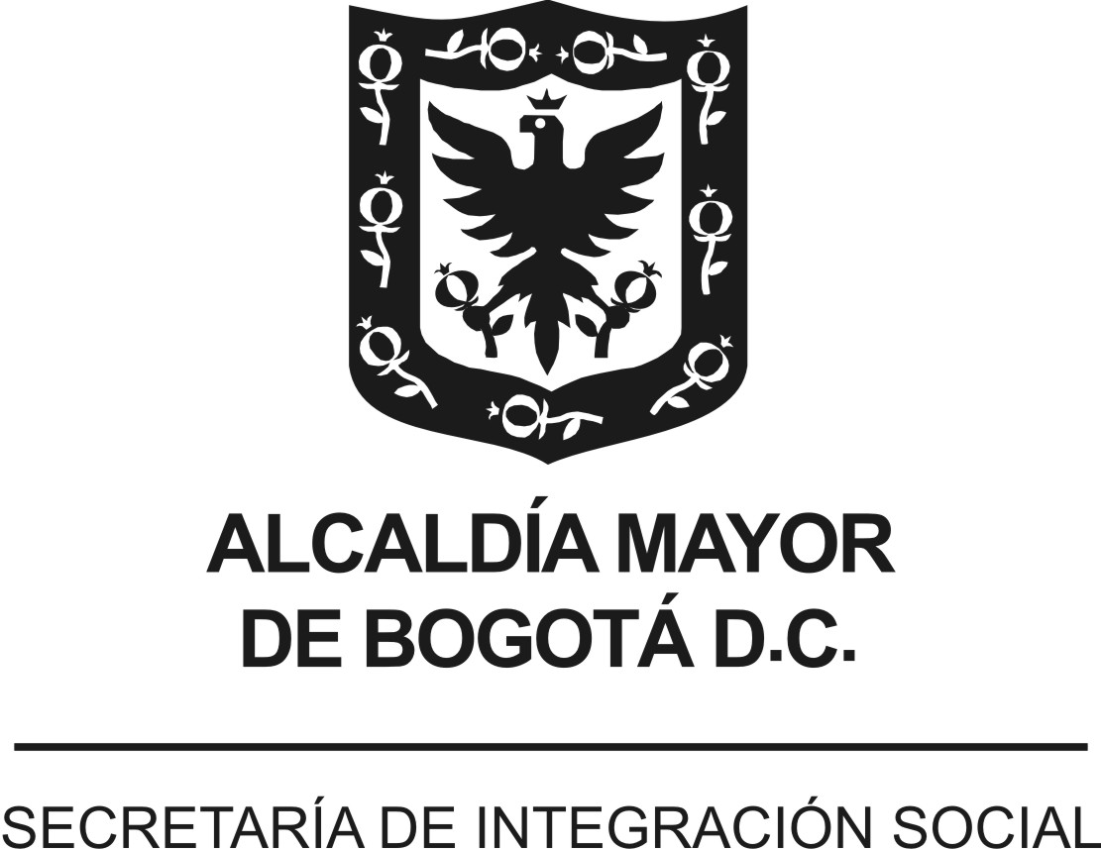
 |  |  |  | Versión 1. Aprobada Comité de Transparencia 16/01/2018
 | PLAN ANTICORRUPCIÓN Y DE ATENCIÓN AL CIUDADANO - PAAC
 | ENTIDAD : | SECRETARÍA DISTRITAL DE INTEGRACIÓN SOCIAL (SDIS)
 | VIGENCIA: | 2018
 | FECHA DE PUBLICACIÓN: | enero de 2018
Componente | Subcomponente/ procesos | # | Actividades | Meta o Producto | Responsable | Fecha Programada
Componente 6: Iniciativas Adicionales | Código de Buen Gobierno y Código de ética | 1.1 | Sensibilizar a servidores públicos y contratistas frente al código de ética y de buen gobierno | 100% de las actividades programadas para sensibilizar el código de ética y buen gobierno ejecutadas. | Subdirector de Gestión y Desarrollo del Talento Humano - Administración de personal - gestores de ética - gestores de Talento Humano | Febrero a noviembre de 2018
Componente 6: Iniciativas Adicionales | Estrategia pedagógica | 2.1 | Implementar la Estrategia Pedagógica Institucional para fortalecer la Transparencia en la Secretaría Distrital de Integración Social | 2 informes de avance | Subsecretaría | Febrero a noviembre de 2018

 |  |  | Elaboró:
 |  |  | Componente 6: Dirección Corporativa, Subsecretaría
 |  |  | Consolidó:
 |  |  | Subdirección de Diseño, Evaluación y Sistematización de la Dirección de Análisis y Diseño Estratégico
 |  |  | Articulación:
 |  |  | Comité de Transparencia- Dirección de Análisis y Diseño Estratégico

VERSIÓN (componentes) | FECHA (mes -año) | NOVEDAD
Versión 1 | enero de 2018 | Plan Anticorrupción para la vigencia 2018. Aprobación Comité de Transparencia 16/01/2018

